記載要領
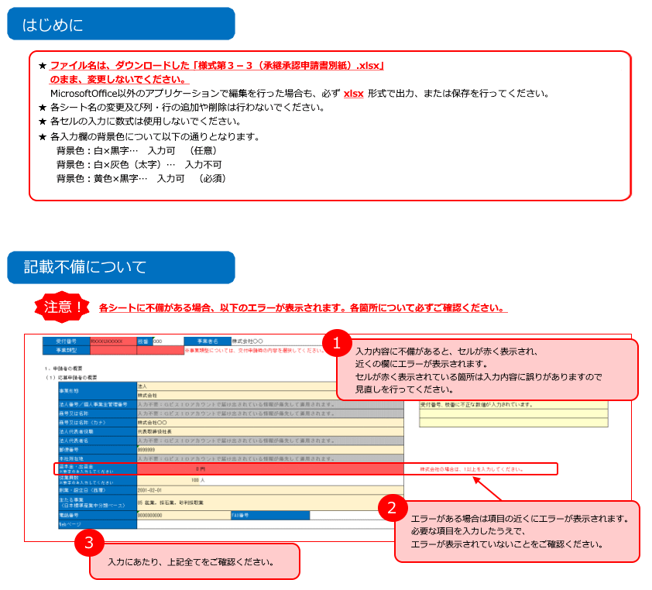

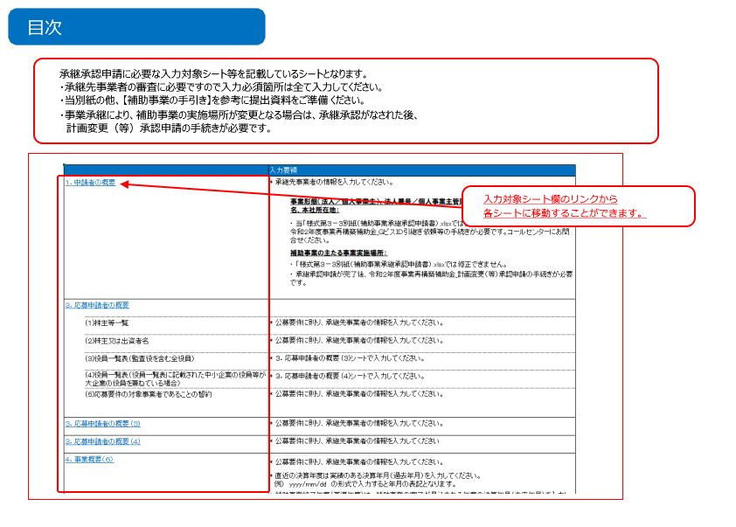

１．承継者の概要
各入力欄の背景色について 背景色：黄色 … 必須
背景色：白 … 任意
背景色：灰色 … 変更不可（自動算定箇所、他申請及び届け出必要箇所）
 |  |  |  |  |  |  |  | ※事業者名は承継元の事業者名を入力してください。
2 | 受付番号 |  | 枝番 |  | 事業者名

 | １．承継者の概要
 | （１）承継者の概要
 |  | 事業形態 |  |  |  |  |  |  |  |  | エラーがある場合、ここに内容が表示されます。
 |  |  |  |  |  |  |  |  |  |  | 受付番号、枝番、事業者名を入力してください。
 |  | 法人番号／個人事業主管理番号 | 入力不要：ＧビスＩＤアカウントで届け出されている情報が優先して適用されます。 |  |  |  |  |  |  |  | 受付番号、枝番に不正な数値が入力されています。
 |  | 商号又は名称 | 入力不要：ＧビスＩＤアカウントで届け出されている情報が優先して適用されます。 |  |  |  |  |  |  |  | 法人の場合は事業類型の選択が必須となります。（個人事業主の場合は不要です）
 |  | 商号又は名称（カナ）
 |  | 法人代表者役職
 |  | 法人代表者名 | 入力不要：ＧビスＩＤアカウントで届け出されている情報が優先して適用されます。
 |  | 郵便番号
 |  | 本社所在地 | 入力不要：ＧビスＩＤアカウントで届け出されている情報が優先して適用されます。
 |  | 資本金・出資金 ※数字のみ入力してください |  |  |  |  |  |  |  |  | 資本金・出資金が1以上の場合、３．応募申請者の概要シートにて株主一覧表を入力してください。
 |  | 従業員数 ※数字のみ入力してください
 |  | 創業・設立日（西暦）
 |  | 主たる事業 （日本標準産業中分類ベース）
 |  | 電話番号 |  |  |  |  |  | FAX番号
 |  | Webページ

 |  | 補助事業の主たる事業実施場所 | □ | 本社所在地と同一 |  | □ | 本社所在地と異なる
 |  | 国内・海外 | 承継により、補助事業の事業実施場所が変更となる場合は、計画変更（等）承認申請の手続きが必要です。
 |  | 郵便番号
 |  | 所在地
 |  | 事業所名
 |  | 電話番号 |  |  |  |  |  | FAX番号

 |  | 担当者の役職 |  |  |  |  |  | 担当者の氏名 |  | 担当者名は複数登録しないでください
 |  | 担当者メールアドレス
 |  | 担当者電話番号 |  |  |  |  |  | 担当者携帯電話
 |  |  |  |  |  |  |  |  | 担当者メールアドレスは複数メールアドレスは登録しないでください。

